HISTOR
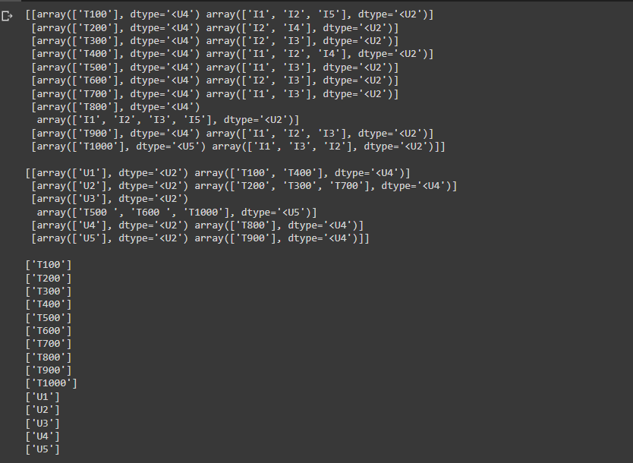
MÃ KHÁCH HÀNG | MÃ GIAO DỊCH
U1 | T100, T400
U2 | T200, T300, T700
U3 | T500, T600, T1000
U4 | T800
U5 | T900

